Planteo
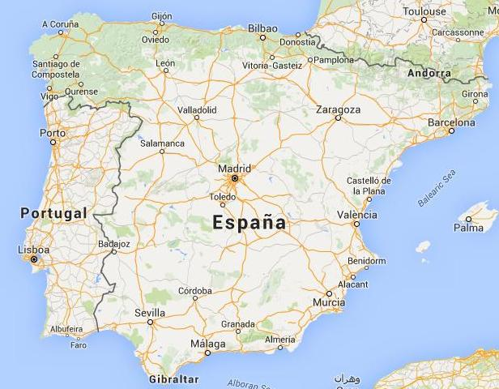
Vendedor: XX
Neuquén – Provincia de Neuquén
ARGENTINA

Comprador: MM
Granada
ESPAÑA

Dos opciones para enviar la mercadería:
a) Flete marítimo Buenos Aires – Málaga
(se usa en las cotizaciones CFR, CIF, DAT y DDP)

b) Flete aéreo Ezeiza – Madrid
(se usa en las cotizaciones CPT, CIP y DAP)

